doping-near-mag
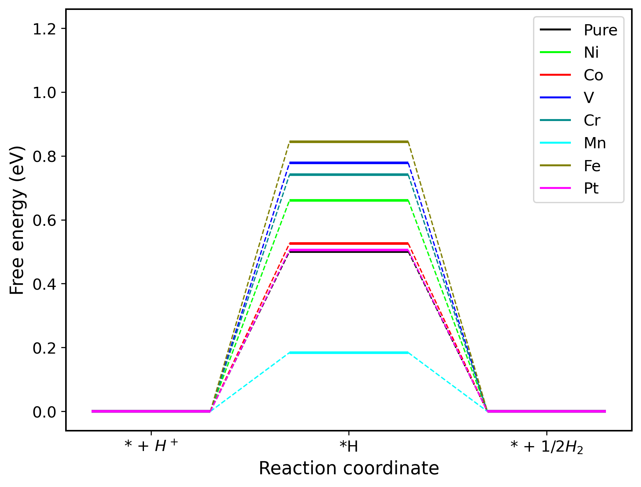
 | * + H+ | *H | * + 1/2H2
Pure | 0 | 0.50085286 | 0
Ni | 0 | 0.64639694 | 0
Co | 0 | 0.50902062 | 0
V | 0 | 0.90268499 | 0
Cr | 0 | 1.67063592 | 0
Mn | 0 | 1.49143773 | 0
Fe | 0 | 0.81860719 | 0
Pt | 0 | 0.48618718 | 0

overlayer
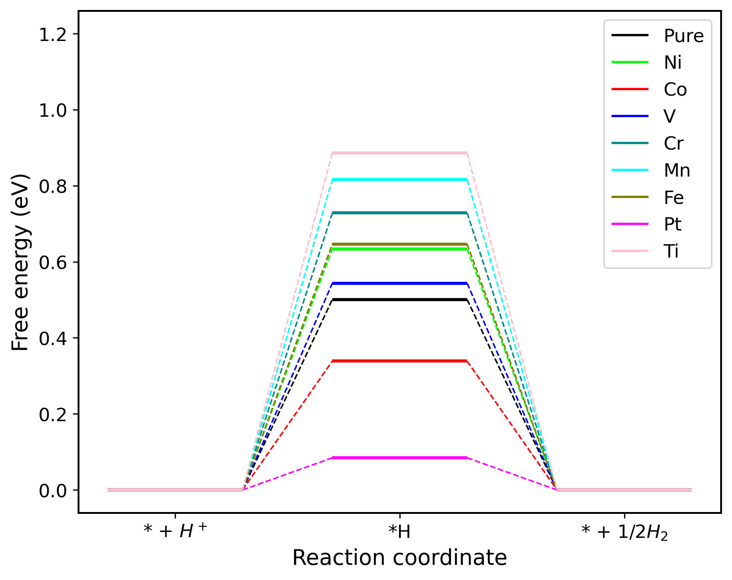
 | * + H+ | *H | * + 1/2H2
Pure | 0 | 0.50085286 | 0
Ni | 0 | 0.63367331 | 0
Co | 0 | 0.3388333 | 0
V | 0 | 0.54359011 | 0
Cr | 0 | 0.72852117 | 0
Mn | 0 | 0.81597696 | 0
Fe | 0 | 0.64666063 | 0
Pt | 0 | 0.08460595 | 0
Ti | 0 | 0.88571839 | 0

island
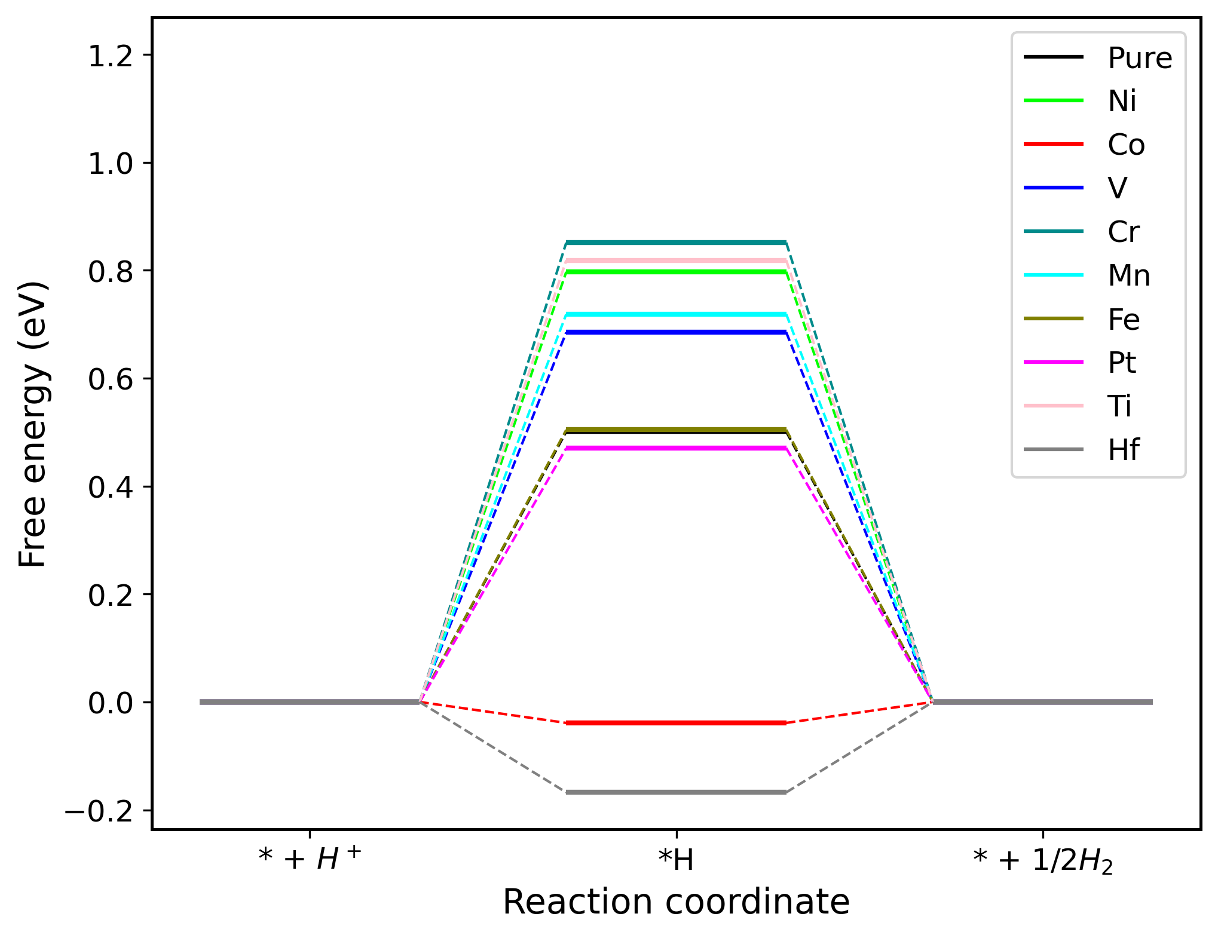
 | * + H+ | *H | * + 1/2H2
Pure | 0 | 0.50085286 | 0
Ni | 0 | 0.79696795 | 0
Co | 0 | -0.03878727 | 0
V | 0 | 0.68490765 | 0
Cr | 0 | 0.85096176 | 0
Mn | 0 | 0.71857921 | 0
Fe | 0 | 0.5041634 | 0
Pt | 0 | 0.47031817 | 0
Ti | 0 | 0.81842169 | 0
Hf | 0 | -0.16751947 | 0

paral
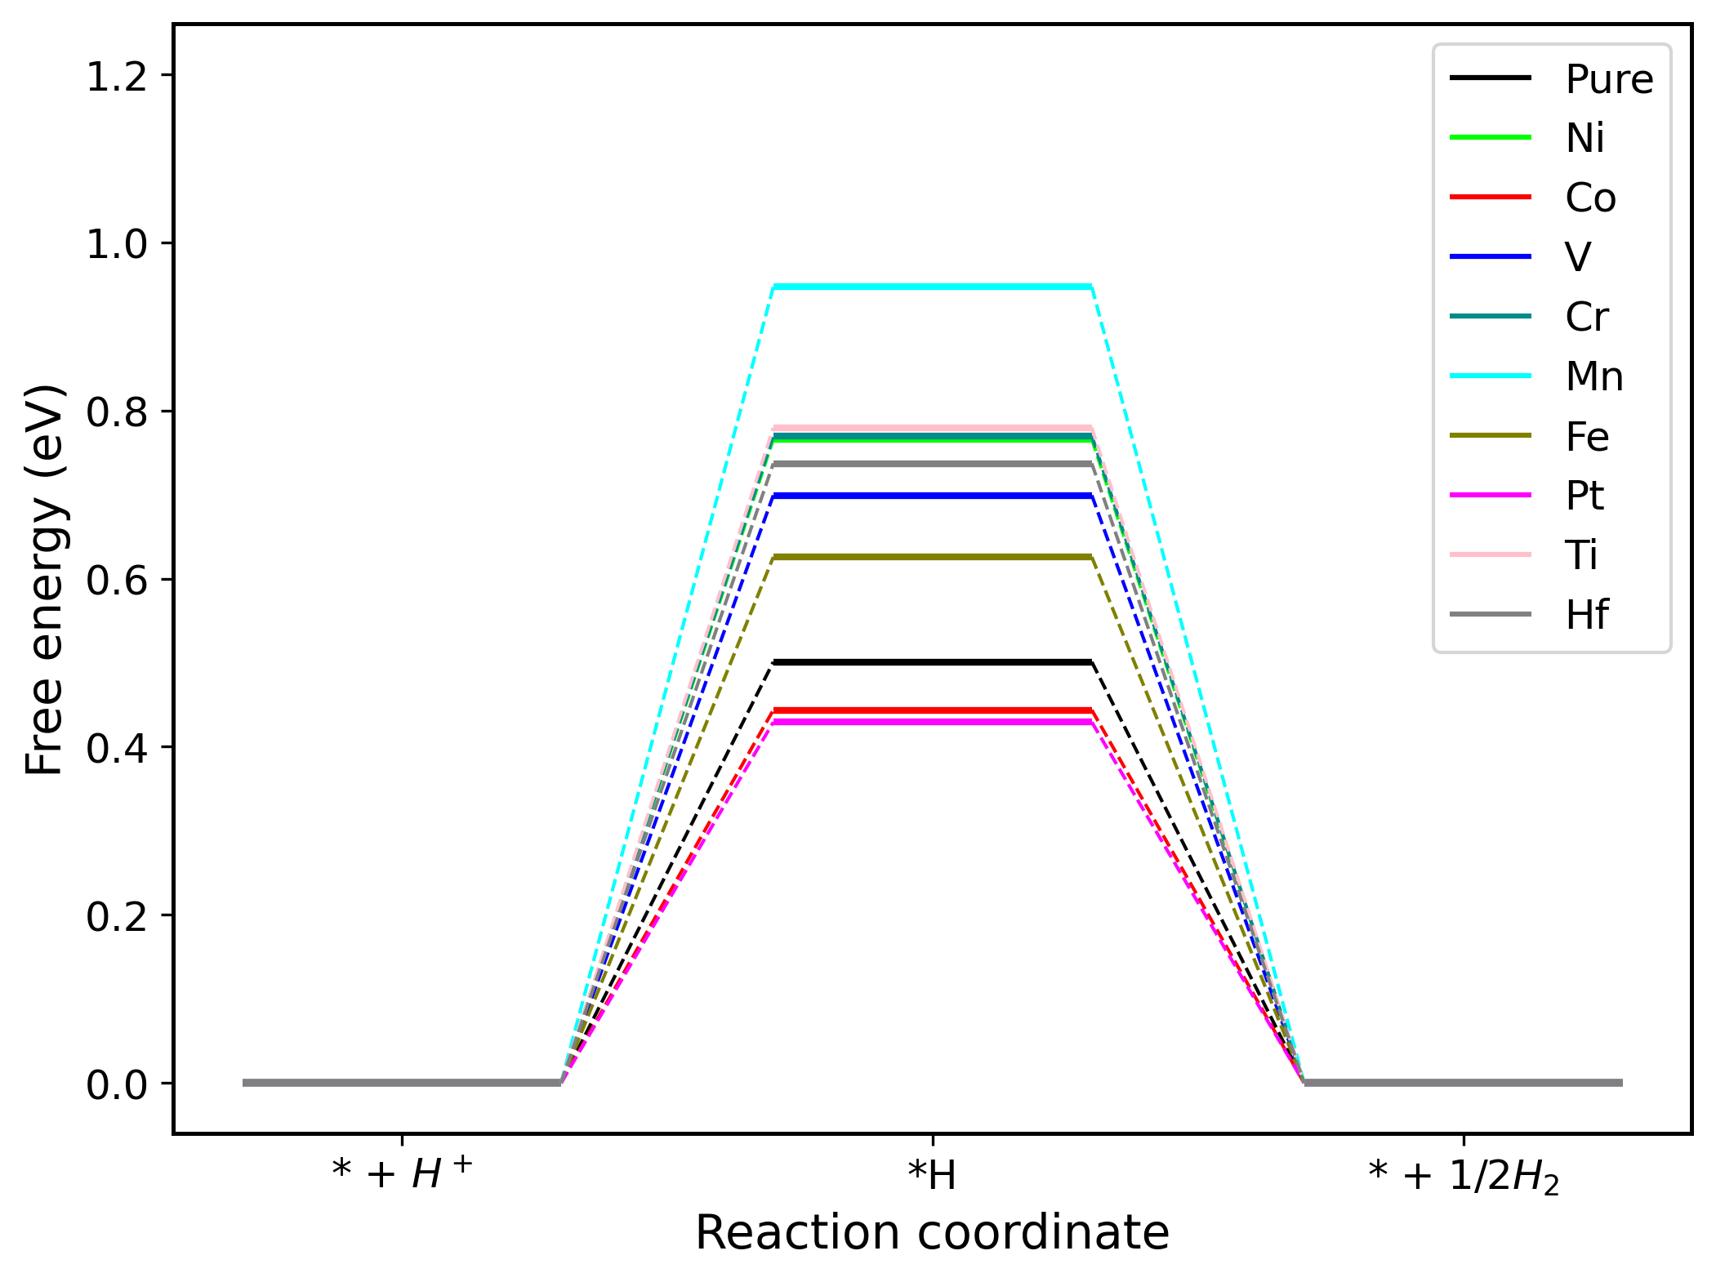
 | * + H+ | *H | * + 1/2H2
Pure | 0 | 0.50085286 | 0
Ni | 0 | 0.76592558 | 0
Co | 0 | 0.44362495 | 0
V | 0 | 0.69903192 | 0
Cr | 0 | 0.769969 | 0
Mn | 0 | 0.94685627 | 0
Fe | 0 | 0.62565211 | 0
Pt | 0 | 0.4292674 | 0
Ti | 0 | 0.7794159 | 0
Hf | 0 | 0.73697624 | 0

